LABORATORIO ROSARIO
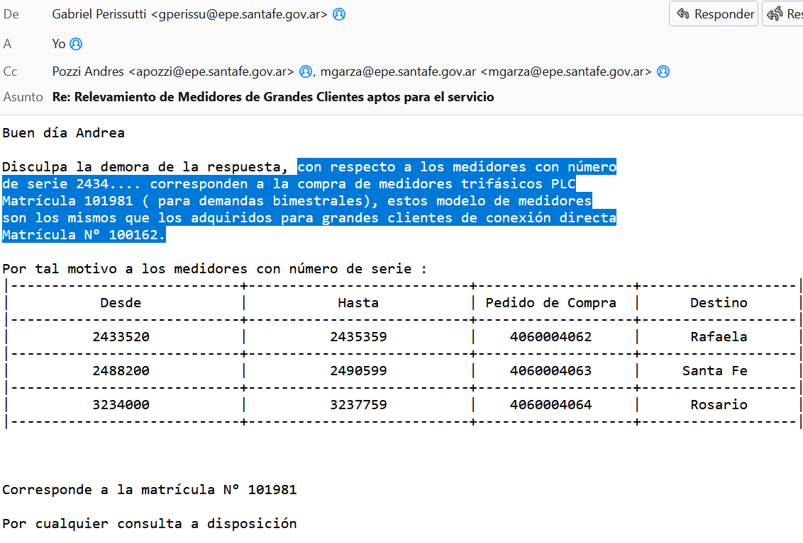
RELEVAMIENTO DEL STOCK DE MEDIDORES DE GRANDES CLIENTES ABRIL - 2025

LABORATORIO ELECTRICO: |  | ROSARIO

MATRÍCULA | N° DE SERIE | MARCA | MODELO | MATRÍCULA SAP-ISU | CENTRO | ALMACEN | TIPO DE EQUIPO | FECHA DE INGRESO | N° ACTIVO FIJO | Pedido
100165 | 3083059 | HEXING | HXF300 | 700026 | 6000 | 6300 | I | 01/12/2024 | 119000028554 | 4060004511
100165 | 3083061 | HEXING | HXF300 | 700026 | 6000 | 6300 | I | 01/12/2024 | 119000028554 | 4060004511
100165 | 3083063 | HEXING | HXF300 | 700026 | 6000 | 6300 | I | 01/12/2024 | 119000028554 | 4060004511
100165 | 3083060 | HEXING | HXF300 | 700026 | 6000 | 6300 | I | 01/12/2024 | 119000028554 | 4060004511
100165 | 3083062 | HEXING | HXF300 | 700026 | 6000 | 6300 | I | 01/12/2024 | 119000028554 | 4060004511
100165 | 3083064 | HEXING | HXF300 | 700026 | 6000 | 6300 | I | 01/12/2024 | 119000028554 | 4060004511
100165 | 3083401 | HEXING | HXF300 | 700026 | 6000 | 6300 | I | 01/12/2024 | 119000028554 | 4060004511
100165 | 3083402 | HEXING | HXF300 | 700026 | 6000 | 6300 | I | 01/12/2024 | 119000028554 | 4060004511
100165 | 3083403 | HEXING | HXF300 | 700026 | 6000 | 6300 | I | 01/12/2024 | 119000028554 | 4060004511
100165 | 3083404 | HEXING | HXF300 | 700026 | 6000 | 6300 | I | 01/12/2024 | 119000028554 | 4060004511
100165 | 3083405 | HEXING | HXF300 | 700026 | 6000 | 6300 | I | 01/12/2024 | 119000028554 | 4060004511
100165 | 3083406 | HEXING | HXF300 | 700026 | 6000 | 6300 | I | 01/12/2024 | 119000028554 | 4060004511
100165 | 3083317 | HEXING | HXF300 | 700026 | 6000 | 6300 | I | 01/12/2024 | 119000028554 | 4060004511
100165 | 3083318 | HEXING | HXF300 | 700026 | 6000 | 6300 | I | 01/12/2024 | 119000028554 | 4060004511
100165 | 3083319 | HEXING | HXF300 | 700026 | 6000 | 6300 | I | 01/12/2024 | 119000028554 | 4060004511
100165 | 3083320 | HEXING | HXF300 | 700026 | 6000 | 6300 | I | 01/12/2024 | 119000028554 | 4060004511
100165 | 3083321 | HEXING | HXF300 | 700026 | 6000 | 6300 | I | 01/12/2024 | 119000028554 | 4060004511
100165 | 3083322 | HEXING | HXF300 | 700026 | 6000 | 6300 | I | 01/12/2024 | 119000028554 | 4060004511
100165 | 3083329 | HEXING | HXF300 | 700026 | 6000 | 6300 | I | 01/12/2024 | 119000028554 | 4060004511
100165 | 3083330 | HEXING | HXF300 | 700026 | 6000 | 6300 | I | 01/12/2024 | 119000028554 | 4060004511
100165 | 3083331 | HEXING | HXF300 | 700026 | 6000 | 6300 | I | 01/12/2024 | 119000028554 | 4060004511
100165 | 3083332 | HEXING | HXF300 | 700026 | 6000 | 6300 | I | 01/12/2024 | 119000028554 | 4060004511
100165 | 3083333 | HEXING | HXF300 | 700026 | 6000 | 6300 | I | 01/12/2024 | 119000028554 | 4060004511
100165 | 3083334 | HEXING | HXF300 | 700026 | 6000 | 6300 | I | 01/12/2024 | 119000028554 | 4060004511
100165 | 3083425 | HEXING | HXF300 | 700026 | 6000 | 6300 | I | 01/12/2024 | 119000028554 | 4060004511
100165 | 3083426 | HEXING | HXF300 | 700026 | 6000 | 6300 | I | 01/12/2024 | 119000028554 | 4060004511
100165 | 3083427 | HEXING | HXF300 | 700026 | 6000 | 6300 | I | 01/12/2024 | 119000028554 | 4060004511
100165 | 3083428 | HEXING | HXF300 | 700026 | 6000 | 6300 | I | 01/12/2024 | 119000028554 | 4060004511
100165 | 3083429 | HEXING | HXF300 | 700026 | 6000 | 6300 | I | 01/12/2024 | 119000028554 | 4060004511
100165 | 3083430 | HEXING | HXF300 | 700026 | 6000 | 6300 | I | 01/12/2024 | 119000028554 | 4060004511
100165 | 3083359 | HEXING | HXF300 | 700026 | 6000 | 6300 | I | 01/12/2024 | 119000028554 | 4060004511
100165 | 3083360 | HEXING | HXF300 | 700026 | 6000 | 6300 | I | 01/12/2024 | 119000028554 | 4060004511
100165 | 3083361 | HEXING | HXF300 | 700026 | 6000 | 6300 | I | 01/12/2024 | 119000028554 | 4060004511
100165 | 3083362 | HEXING | HXF300 | 700026 | 6000 | 6300 | I | 01/12/2024 | 119000028554 | 4060004511
100165 | 3083363 | HEXING | HXF300 | 700026 | 6000 | 6300 | I | 01/12/2024 | 119000028554 | 4060004511
100165 | 3083364 | HEXING | HXF300 | 700026 | 6000 | 6300 | I | 01/12/2024 | 119000028554 | 4060004511
100165 | 3083251 | HEXING | HXF300 | 700026 | 6000 | 6300 | I | 01/12/2024 | 119000028554 | 4060004511
100165 | 3083252 | HEXING | HXF300 | 700026 | 6000 | 6300 | I | 01/12/2024 | 119000028554 | 4060004511
100165 | 3083253 | HEXING | HXF300 | 700026 | 6000 | 6300 | I | 01/12/2024 | 119000028554 | 4060004511
100165 | 3083254 | HEXING | HXF300 | 700026 | 6000 | 6300 | I | 01/12/2024 | 119000028554 | 4060004511
100165 | 3083255 | HEXING | HXF300 | 700026 | 6000 | 6300 | I | 01/12/2024 | 119000028554 | 4060004511
100165 | 3083256 | HEXING | HXF300 | 700026 | 6000 | 6300 | I | 01/12/2024 | 119000028554 | 4060004511
100165 | 3083143 | HEXING | HXF300 | 700026 | 6000 | 6300 | I | 01/12/2024 | 119000028554 | 4060004511
100165 | 3083144 | HEXING | HXF300 | 700026 | 6000 | 6300 | I | 01/12/2024 | 119000028554 | 4060004511
100165 | 3083145 | HEXING | HXF300 | 700026 | 6000 | 6300 | I | 01/12/2024 | 119000028554 | 4060004511
100165 | 3083146 | HEXING | HXF300 | 700026 | 6000 | 6300 | I | 01/12/2024 | 119000028554 | 4060004511
100165 | 3083147 | HEXING | HXF300 | 700026 | 6000 | 6300 | I | 01/12/2024 | 119000028554 | 4060004511
100165 | 3083148 | HEXING | HXF300 | 700026 | 6000 | 6300 | I | 01/12/2024 | 119000028554 | 4060004511
100165 | 3083087 | HEXING | HXF300 | 700026 | 6000 | 6300 | I | 01/12/2024 | 119000028554 | 4060004511
100165 | 3082521 | HEXING | HXF300 | 700026 | 6000 | 6300 | I | 01/12/2024 | 119000028554 | 4060004511
100165 | 3083367 | HEXING | HXF300 | 700026 | 6000 | 6300 | I | 01/12/2024 | 119000028554 | 4060004511
100165 | 3082847 | HEXING | HXF300 | 700026 | 6000 | 6300 | I | 01/12/2024 | 119000028554 | 4060004511
100162 | 2434665 | HEXING | HXE310 | 700026 | 6000 | 6300 | I | 01/12/2024 | 119000027480 | 4060004064
100162 | 2434584 | HEXING | HXE310 | 700026 | 6000 | 6300 | I | 01/12/2024 | 119000027480 | 4060004064
100162 | 2434567 | HEXING | HXE310 | 700026 | 6000 | 6300 | I | 01/12/2024 | 119000027480 | 4060004064
100162 | 2434585 | HEXING | HXE310 | 700026 | 6000 | 6300 | I | 01/12/2024 | 119000027480 | 4060004064
100162 | 2434582 | HEXING | HXE310 | 700026 | 6000 | 6300 | I | 01/12/2024 | 119000027480 | 4060004064
100162 | 2434661 | HEXING | HXE310 | 700026 | 6000 | 6300 | I | 01/12/2024 | 119000027480 | 4060004064
100162 | 3237750 | HEXING | HXE310 | 700026 | 6000 | 6300 | I | 01/12/2024 | 119000027480 | 4060004064
100162 | 2434686 | HEXING | HXE310 | 700026 | 6000 | 6300 | I | 01/12/2024 | 119000027480 | 4060004064
100162 | 3235656 | HEXING | HXE310 | 700026 | 6000 | 6300 | I | 01/12/2024 | 119000027480 | 4060004064
100162 | 3082511 | HEXING | HXE310 | 700026 | 6000 | 6300 | I | 01/12/2024 | 119000028432 | 4060004511
100162 | 2434687 | HEXING | HXE310 | 700026 | 6000 | 6300 | I | 01/12/2024 | 119000027480 | 4060004064
100165 | 3083160 | HEXING | HXF300 | 700026 | 6000 | 6300 | I | 01/12/2024 | 119000028554 | 4060004511
100165 | 3083167 | HEXING | HXF300 | 700026 | 6000 | 6300 | I | 01/12/2024 | 119000028554 | 4060004511
100165 | 3083451 | HEXING | HXF300 | 700026 | 6000 | 6300 | I | 01/12/2024 | 119000028554 | 4060004511
100165 | 3082953 | HEXING | HXF300 | 700026 | 6000 | 6300 | I | 01/12/2024 | 119000028554 | 4060004511
100165 | 3082908 | HEXING | HXF300 | 700026 | 6000 | 6300 | I | 01/12/2024 | 119000028554 | 4060004511
100165 | 3083086 | HEXING | HXF300 | 700026 | 6000 | 6300 | I | 01/12/2024 | 119000028554 | 4060004511
100165 | 3083138 | HEXING | HXF300 | 700026 | 6000 | 6300 | I | 01/12/2024 | 119000028554 | 4060004511
100165 | 3083078 | HEXING | HXF300 | 700026 | 6000 | 6300 | I | 01/12/2024 | 119000028554 | 4060004511
100165 | 3083118 | HEXING | HXF300 | 700026 | 6000 | 6300 | I | 01/12/2024 | 119000028554 | 4060004511
100165 | 3083164 | HEXING | HXF300 | 700026 | 6000 | 6300 | I | 01/12/2024 | 119000028554 | 4060004511
100165 | 3083113 | HEXING | HXF300 | 700026 | 6000 | 6300 | I | 01/12/2024 | 119000028554 | 4060004511
100165 | 3083093 | HEXING | HXF300 | 700026 | 6000 | 6300 | I | 01/12/2024 | 119000028554 | 4060004511
100165 | 3083079 | HEXING | HXF300 | 700026 | 6000 | 6300 | I | 01/12/2024 | 119000028554 | 4060004511

es 101981

